sume_euro_0123_graf
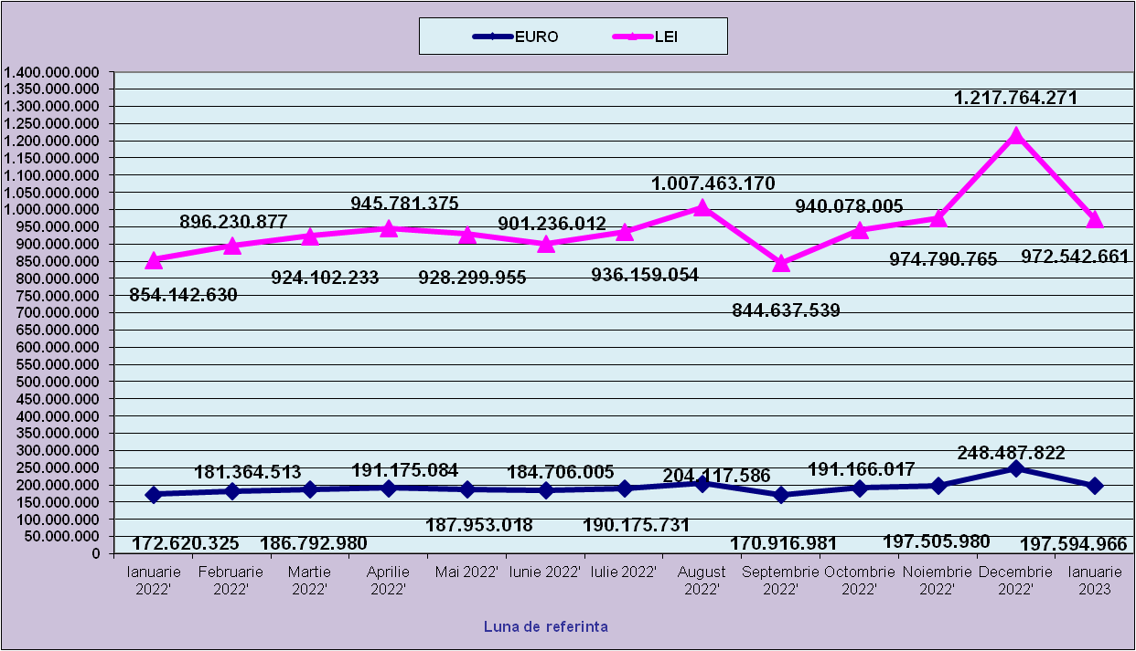
 | Ianuarie 2022' | Februarie 2022' | Martie 2022' | Aprilie 2022' | Mai 2022' | Iunie 2022' | Iulie 2022' | August 2022' | Septembrie 2022' | Octombrie 2022' | Noiembrie 2022' | Decembrie 2022'
EURO | 172,620,325 | 181,364,513 | 186,792,980 | 191,175,084 | 187,953,018 | 184,706,005 | 190,175,731 | 204,117,586 | 170,916,981 | 191,166,017 | 197,505,980 | 248,487,822
LEI | 854,142,630 | 896,230,877 | 924,102,233 | 945,781,375 | 928,299,955 | 901,236,012 | 936,159,054 | 1,007,463,170 | 844,637,539 | 940,078,005 | 974,790,765 | 1,217,764,271
curs EURO | 4.9481 | 4.9416 | 4.9472 | 4.9472 | 4.9390 | 4.8793 | 4.9226 | 4.9226 | 4.9226 | 4.9176 | 4.9355 | 4.9007
 | 1Euro 4,9481 BNR 18/03/2022) | 1Euro 4,9416 BNR 18/04/2022) | 1Euro 4,9472 BNR 18/05/2022) | 1Euro 4,9472 BNR 17/06/2022) | 1Euro 4,9390 BNR 18/07/2022) | 1Euro 4,8793 BNR 18/08/2022) | 1Euro 4,9226 BNR 19/09/2022) | 1Euro 4,9357 BNR 18/10/2022) | 1Euro 4,9418 BNR 18/11/2022) | 1Euro 4,9176 BNR 19/12/2022) | 1Euro 4,9355 BNR 18/01/2023) | 1Euro 4,9007 BNR 16/02/2023)

 | Ianuarie 2023
EURO | 197,594,966
LEI | 972,542,661
curs EURO | 4.9219
 | 1Euro 4,9219 BNR 20/03/2023)

evolutie_rp_0123_graf
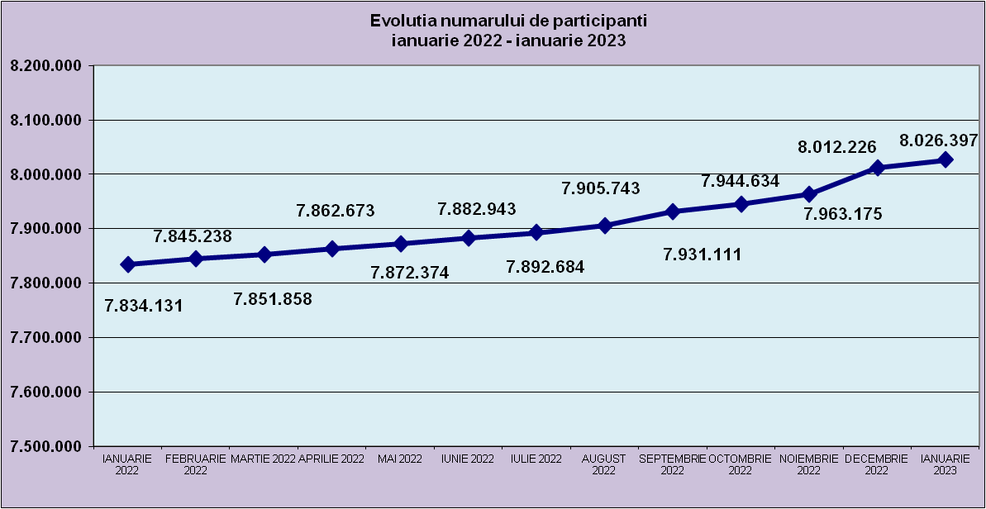
IANUARIE 2022 | FEBRUARIE 2022 | MARTIE 2022 | APRILIE 2022 | MAI 2022 | IUNIE 2022 | IULIE 2022 | AUGUST 2022 | SEPTEMBRIE 2022 | OCTOMBRIE 2022 | NOIEMBRIE 2022 | DECEMBRIE 2022
7,834,131 | 7,845,238 | 7,851,858 | 7,862,673 | 7,872,374 | 7,882,943 | 7,892,684 | 7,905,743 | 7,931,111 | 7,944,634 | 7,963,175 | 8,012,226

IANUARIE 2023
8,026,397

evolutie_aleatorii_0123_graf
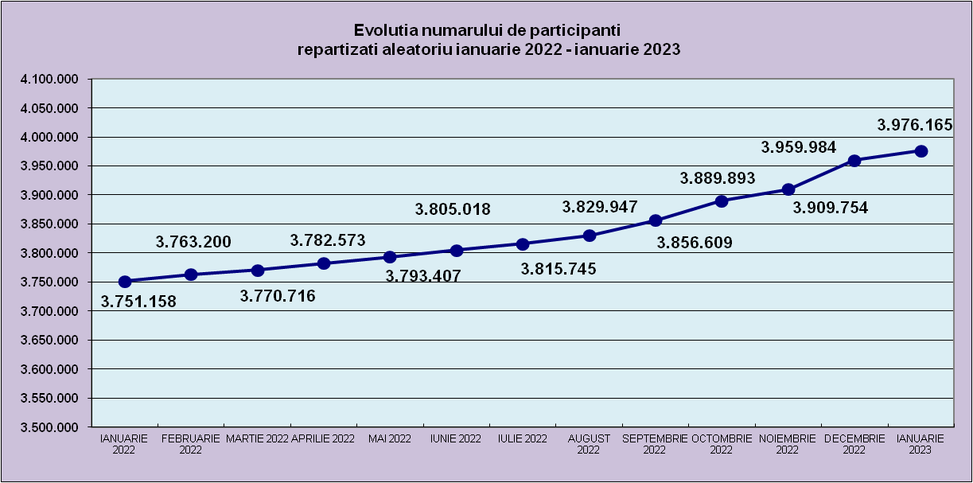
IANUARIE 2022 | FEBRUARIE 2022 | MARTIE 2022 | APRILIE 2022 | MAI 2022 | IUNIE 2022 | IULIE 2022 | AUGUST 2022 | SEPTEMBRIE 2022 | OCTOMBRIE 2022 | NOIEMBRIE 2022 | DECEMBRIE 2022
3,751,158 | 3,763,200 | 3,770,716 | 3,782,573 | 3,793,407 | 3,805,018 | 3,815,745 | 3,829,947 | 3,856,609 | 3,889,893 | 3,909,754 | 3,959,984

IANUARIE 2023
3,976,165

Sheet1
Repartizarea pe sexe a participantilor la luna de referinta IANUARIE 2023
femei | 3,854,602
barbati | 4,171,795

Sheet2
Situatie centralizatoare privind repartizarea pe sexe si categorii de varsta a participantilor aferente lunii de referinta IANUARIE 2023
 | 15-25 ani 25-35 ani 35-45 ani peste 45 de ani
15-25 ani | 673,989
25-35 ani | 2,022,895
35-45 ani | 2,802,474
peste 45 de ani | 2,527,039

